Penilaian AC
Nomor | Nama File | Gambar | Grade AC | Note
1 | 201811201812122.JPG | 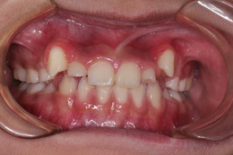 | 8 | Crowding berat pada dentisi campuran. Kaninus atas kanan-kiri erupsi ektopik tinggi di labial, jauh di luar lengkung. Insisivus lateral atas terdesak palatal dengan overlap besar terhadap sentral. Anterior bawah ikut berjejal dengan imbrikasi jelas. Ruang lengkung tidak mencukupi di kedua rahang. Mendekati rujukan AC 8-10: gigi nyata keluar dari lengkung, bukan sekadar miring.
2 | 201812201811121.JPG | 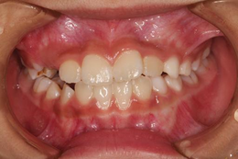 | 5 | Crowding sedang. Insisivus lateral atas rotasi dan sedikit palatoversi, overlap terhadap sentral cukup terlihat. Anterior bawah berjejal dengan imbrikasi. Overbite sedang. Tampak lesi gelap pada regio premolar kiri atas (kemungkinan karies) — bukan komponen AC, tapi dicatat. Setara rujukan 5: iregularitas jelas namun seluruh gigi masih dalam lengkung.
3 | 201813201811293.JPG | 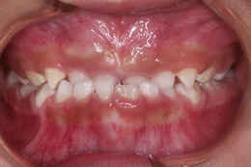 | 5 | Dentisi campuran. Mahkota kecil dengan celah antar gigi anterior atas, kaninus desidui menonjol di kedua sisi. Hubungan insisal mendekati edge-to-edge, overbite dangkal. Anterior bawah relatif rapi. Iregularitas lebih didominasi spacing dan tahap erupsi daripada crowding sejati — perlu hati-hati menafsirkan ini sebagai kebutuhan perawatan.
4 | 201819202004021.JPG | 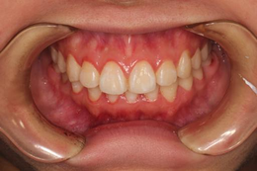 | 2 | Lengkung atas rapi, insisivus sentral dan lateral sejajar dengan titik kontak baik. Rotasi minimal pada lateral kiri. Anterior bawah sedikit berjejal tapi tidak mencolok. Overbite normal (~1/3 mahkota bawah). Tidak ada diastema, crossbite, atau displacement berarti. Dekat rujukan AC 2: hampir sempurna dengan iregularitas sangat halus.
5 | 201841201808231.JPG | 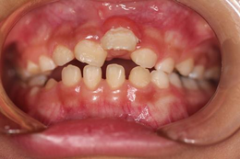 | 9 | Dentisi campuran dengan gangguan berat. Insisivus sentral atas kanan terdisplasi jauh ke gingival dan rotasi besar; sisi kiri tampak celah lebar tanpa gigi erupsi (lateral belum erupsi atau terhalang). Spacing luas di anterior atas. Open bite anterior nyata — insisivus bawah tidak berkontak. Kombinasi displacement vertikal ekstrem, celah besar, dan gangguan erupsi menempatkannya di ujung skala.
6 | 201848201808201.JPG | 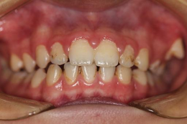 | 6 | Crowding sedang-berat. Insisivus lateral atas kedua sisi terdesak palatal di belakang sentral dengan overlap besar. Kaninus menonjol labial. Anterior bawah berjejal. Gingiva tampak inflamasi dengan tepi kemerahan dan deposit di servikal — memperburuk kesan estetik meski bukan komponen susunan gigi. Setara rujukan 6.
7 | 201856201803081.JPG | 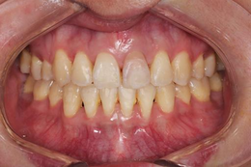 | 3 | Dentisi permanen dewasa, susunan relatif teratur. Iregularitas ringan pada lateral atas kiri dan sedikit rotasi anterior bawah. Insisivus sentral kiri tampak lebih opak/abu dibanding sekitarnya (kemungkinan non-vital atau restorasi) — masalah warna, bukan posisi. Overbite sedang. Masuk rentang tidak butuh perawatan atas dasar susunan.
8 | 201856201808221.JPG | 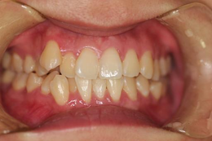 | 5 | Pasien sama, sudut dan pencahayaan berbeda sehingga crowding lebih terbaca. Insisivus lateral atas rotasi dengan palatoversi ringan, kaninus kanan menonjol labial. Anterior bawah berjejal dengan imbrikasi jelas. Perbedaan 2 tingkat dari foto sebelumnya pada pasien yang sama menunjukkan sensitivitas AC terhadap sudut pengambilan — catatan penting untuk reliabilitas datasetmu.
9 | 201858201810181.JPG | 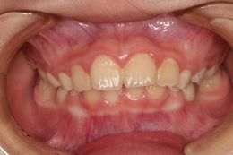 | 5 | Dentisi campuran. Insisivus sentral atas besar dan dominan, lateral lebih kecil dengan rotasi dan posisi lebih palatal. Terdapat celah dan ketidakteraturan pada regio kaninus. Anterior bawah berjejal ringan. Overbite dangkal. Iregularitas sedang, sebagian dapat dijelaskan tahap transisi.
10 | 201859201808291.JPG | 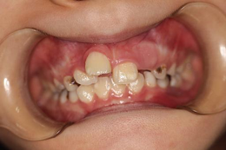 | 7 | Anak, dentisi campuran dengan gangguan berat. Insisivus sentral atas rotasi besar dan tidak sejajar, diastema sentral lebar. Insisivus lateral belum erupsi penuh. Karies luas terlihat pada molar desidui kedua sisi dengan perubahan warna gelap. Kombinasi displacement, celah besar, dan kerusakan mahkota memberi kesan estetik yang jelas terganggu.
11 | 201859201907021.JPG | 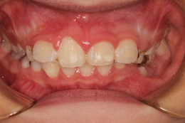 | 6 | Pasien sama beberapa bulan kemudian. Insisivus sentral atas kini erupsi lebih penuh dan lebih sejajar, tapi masih ada celah dan rotasi ringan. Karies molar desidui masih tampak. Crowding anterior bawah sedang. Perbaikan nyata dibanding foto sebelumnya — sebagian karena maturasi erupsi, bukan intervensi.
12 | 201860201902121.JPG | 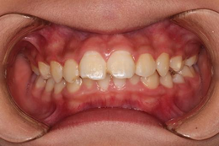 | 5 | Crowding sedang. Insisivus lateral atas kedua sisi lebih palatal dengan overlap terhadap sentral. Kaninus mulai menonjol labial. Anterior bawah berjejal dengan titik kontak bergeser. Overbite sedang. Seluruh gigi masih berada dalam lengkung — setara rujukan 5, bukan 7.
13 | 201860201908121.JPG | 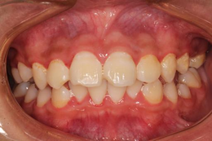 | 6 | Pasien sama, crowding lebih terbaca. Kaninus atas kanan-kiri jelas labioversi dan menonjol di luar lengkung. Insisivus lateral terdesak. Garis tengah atas bergeser terhadap bawah. Anterior bawah berjejal. Gingiva anterior tampak inflamasi ringan.
14 | 201860201909301.JPG | 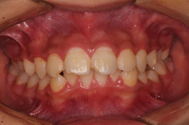 | 5 | Pasien sama, satu bulan berikutnya. Crowding sedang: lateral atas palatoversi ringan, kaninus menonjol tapi kurang ekstrem dibanding foto sebelumnya. Anterior bawah berjejal. Variasi skor 5-6-5 pada tiga foto pasien ini dalam 7 bulan sebagian besar mencerminkan noise sudut/pencahayaan, bukan perubahan klinis.
15 | 201869201808301.JPG | 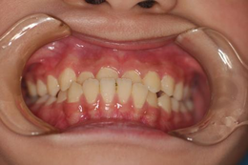 | 3 | Susunan anterior atas cukup rapi dengan rotasi sangat ringan pada lateral. Anterior bawah berjejal ringan dengan imbrikasi kecil. Hubungan insisal mendekati edge-to-edge, overbite dangkal. Tidak ada diastema atau crossbite. Iregularitas ringan, tidak mencapai ambang kebutuhan perawatan estetik.
16 | 201869202102081.JPG | 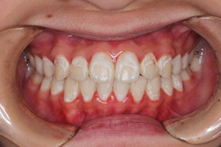 | 3 | Pasien sama sekitar 2,5 tahun kemudian. Susunan tetap teratur dengan iregularitas ringan pada lateral. Tampak bercak putih opak (white spot lesion) pada beberapa permukaan labial — masalah enamel, bukan susunan. Overbite normal. Konsistensi skor dengan foto sebelumnya menandakan kondisi stabil.
17 | 201879201811221.JPG | 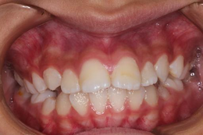 | 5 | Crowding sedang pada anterior atas. Insisivus lateral rotasi dengan palatoversi ringan, kaninus kanan labioversi dan menonjol. Anterior bawah berjejal dengan imbrikasi. Overbite sedang. Gingiva tampak kemerahan di margin. Setara rujukan 5.
18 | 201886201901041.JPG | 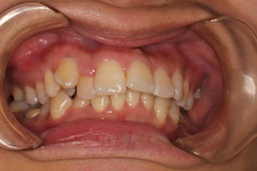 | 6 | Crowding jelas. Insisivus lateral atas kanan terdesak palatal di belakang sentral, kaninus labioversi menonjol. Garis tengah atas bergeser ke kiri terhadap bawah. Anterior bawah berjejal. Lengkung atas tampak sempit. Setara rujukan 6: satu gigi jelas terdorong keluar jalur lengkung.
19 | 201892201901241.JPG | 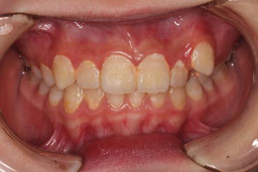 | 5 | Crowding sedang. Insisivus lateral atas kanan rotasi dengan overlap terhadap sentral, kaninus kanan menonjol. Sisi kiri relatif lebih teratur — asimetri kanan-kiri cukup jelas. Anterior bawah berjejal ringan. Overbite sedang menuju dalam.
20 | 201897202201211.JPG | 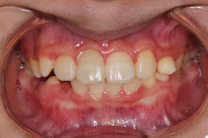 | 6 | Crowding dengan displacement nyata. Insisivus lateral atas kiri rotasi berat dan terdesak, kaninus kiri labioversi menonjol di luar lengkung. Garis tengah bergeser. Anterior bawah berjejal. Overbite dalam. Kombinasi rotasi berat satu gigi dengan pergeseran garis tengah menempatkannya di rujukan 6.
21 | 201904201905081.JPG | 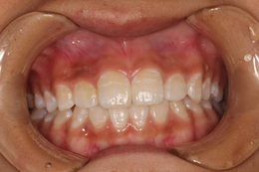 | 2 | Susunan sangat teratur. Insisivus sentral dan lateral atas sejajar dengan titik kontak rapat, lengkung simetris. Anterior bawah rapi dengan iregularitas minimal. Overbite normal. Tidak ada diastema, rotasi berarti, atau crossbite. Salah satu kasus terbaik dalam set ini — dekat rujukan AC 1-2.
22 | 201925201907021.JPG | 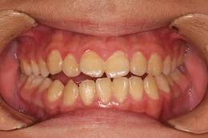 | 6 | Open bite anterior nyata — insisivus atas dan bawah tidak berkontak sama sekali, celah vertikal terlihat di seluruh segmen anterior. Terdapat pula spacing ringan antar gigi anterior atas. Susunan horizontal sendiri relatif teratur; yang mendominasi kesan estetik adalah dimensi vertikal. Perlu dicatat: open bite adalah komponen DHC yang kuat, dan AC cenderung memberi bobot besar pada celah yang terlihat.
23 | 201930201912181.JPG | 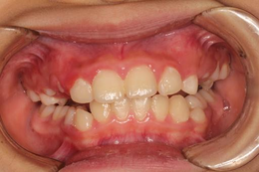 | 6 | Crowding dengan displacement. Insisivus lateral atas kanan rotasi dan palatoversi, kaninus kanan labioversi menonjol. Sisi kiri lebih teratur. Garis tengah bergeser. Anterior bawah berjejal. Lengkung atas sempit dengan ruang tidak memadai untuk kaninus.
24 | 201934201907301.JPG | 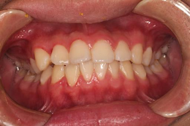 | 4 | Crowding ringan-sedang. Insisivus lateral atas sedikit rotasi dengan overlap minor terhadap sentral. Anterior bawah berjejal ringan. Overbite sedang. Tidak ada gigi yang jelas keluar dari lengkung. Setara rujukan 4: iregularitas terlihat tapi masih dalam batas yang banyak orang anggap dapat diterima.
25 | 201936201908121.JPG | 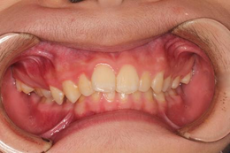 | 5 | Overbite dalam — mahkota insisivus bawah tertutup lebih dari 2/3 sehingga hampir tidak terlihat. Anterior atas protrusif dengan crowding ringan-sedang dan rotasi lateral. Penilaian anterior bawah terbatas karena tertutup. Keterbatasan foto frontal terasa di sini: overjet tidak dapat diukur, padahal tampaknya meningkat.
26 | 201936201908141.JPG | 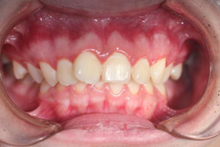 | 6 | Pasien sama dua hari kemudian dengan retraksi lebih baik. Crowding kini jelas: lateral atas kedua sisi palatoversi dengan overlap besar, kaninus labioversi menonjol. Anterior bawah berjejal. Selisih 1 tingkat dari foto dua hari sebelumnya murni artefak kualitas retraksi — contoh nyata kenapa kriteria inklusi foto penting.
27 | 201939201908191.JPG | 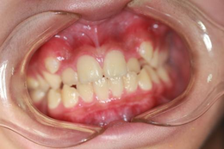 | 5 | Crowding sedang. Insisivus lateral atas rotasi dengan palatoversi, garis tengah atas bergeser terhadap bawah. Anterior bawah berjejal dengan imbrikasi. Retraksi kurang optimal sehingga segmen bukal tidak terlihat penuh. Overbite sedang.
28 | 202017202007221.JPG | 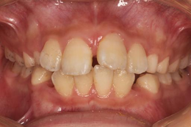 | 6 | Crowding sedang-berat. Insisivus sentral atas kanan rotasi jelas, lateral kedua sisi terdesak palatal. Kaninus menonjol. Anterior bawah berjejal padat dengan titik kontak bergeser nyata. Overbite sedang. Ruang lengkung kurang di kedua rahang.
29 | 202019202008101.JPG | 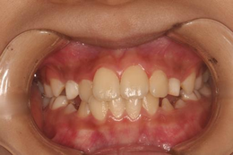 | 6 | Crowding dengan blocking. Insisivus lateral atas kanan hampir sepenuhnya terdesak palatal di belakang sentral dan kaninus. Kaninus kanan labioversi menonjol. Anterior bawah berjejal. Garis tengah bergeser. Setara rujukan 6-7: satu gigi praktis keluar dari lengkung.
30 | 202028202009233.JPG | 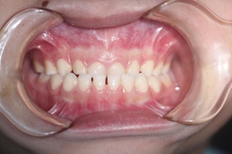 | 2 | Susunan teratur di kedua rahang. Insisivus atas sejajar dengan titik kontak rapat, hanya celah sangat kecil di regio lateral. Anterior bawah rapi. Overbite normal, hubungan insisal baik. Tidak ada rotasi atau displacement berarti. Dekat rujukan AC 2.
31 | 202029202009251.JPG | 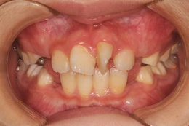 | 8 | Dentisi campuran dengan crowding berat. Insisivus lateral atas kiri rotasi hampir tegak lurus lengkung (torsiversi ekstrem) dan terdesak keluar. Kaninus desidui/permanen bertumpang tindih dengan spacing tidak beraturan. Anterior bawah berjejal. Kombinasi rotasi ekstrem satu gigi dengan ketidakteraturan menyeluruh setara rujukan 8.
32 | 202029202102031.JPG | 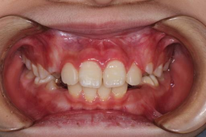 | 6 | Pasien sama sekitar 4 bulan kemudian. Rotasi ekstrem lateral kiri sudah jauh berkurang seiring erupsi lanjut, kini tinggal palatoversi sedang. Masih ada spacing dan crowding ringan-sedang. Perbaikan besar tanpa intervensi ini menegaskan risiko menilai dentisi campuran sebagai kebutuhan perawatan.
33 | 202038202012171.JPG | 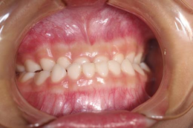 | 2 | Dentisi desidui, susunan sangat teratur. Mahkota kecil dengan bentuk khas gigi susu, celah antar gigi minimal. Hubungan insisal baik dengan overbite dangkal. Tidak ada rotasi atau crowding. Catatan: skala AC dikembangkan untuk anak 12 tahun dengan dentisi permanen — penerapan pada dentisi desidui berada di luar validasi instrumen aslinya.
34 | 202042202012211.JPG | 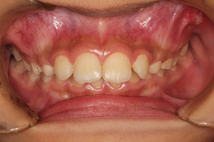 | 4 | Dentisi campuran. Insisivus sentral atas permanen besar dan dominan, lateral masih kecil dengan posisi sedikit palatal. Kaninus desidui menonjol di kedua sisi. Anterior bawah berjejal ringan. Iregularitas sedang yang sebagian merupakan fase transisi normal.
35 | 202042202105201.JPG | 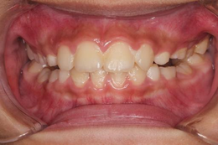 | 6 | Pasien sama 5 bulan kemudian. Crowding memburuk seiring erupsi: insisivus lateral atas kini rotasi dengan palatoversi jelas, kaninus mendesak dari labial. Anterior bawah lebih berjejal. Berbeda dari pasien 202029, kasus ini justru memburuk dengan waktu — arah perubahan tidak dapat diprediksi dari satu titik waktu.
36 | 2021105202110141.JPG | 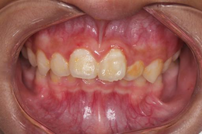 | 5 | Crowding sedang. Insisivus lateral atas rotasi dengan overlap terhadap sentral di kedua sisi. Overbite dalam. Gingiva anterior tampak inflamasi dengan tepi menebal dan kemerahan, disertai deposit servikal. Anterior bawah sebagian tertutup sehingga penilaian terbatas.
37 | 202128202104081.JPG | 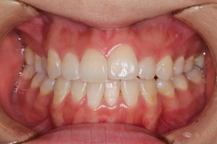 | 3 | Iregularitas ringan. Insisivus sentral atas kiri sedikit rotasi dengan tepi insisal tidak sejajar sentral kanan. Selebihnya lengkung teratur dengan titik kontak baik. Anterior bawah rapi. Overbite normal. Masuk rentang tidak butuh perawatan.
38 | 202128202108091.JPG | 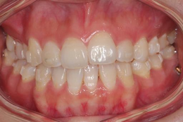 | 3 | Pasien sama 4 bulan kemudian. Kondisi stabil: rotasi ringan sentral kiri masih ada, sisanya teratur. Overbite normal, hubungan insisal baik. Konsistensi skor lintas waktu pada pasien ini menjadi kontrol internal yang berguna untuk reliabilitas.
39 | 202128202208191.JPG | 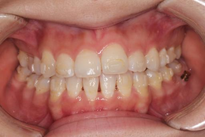 | 3 | Pasien sama satu tahun kemudian. Susunan tidak berubah bermakna — rotasi ringan sentral kiri persisten. Tampak perubahan warna kekuningan di beberapa margin servikal dan lesi gelap di molar kiri atas. Susunan gigi sendiri tetap di rentang ringan.
40 | 202128202211151.JPG | 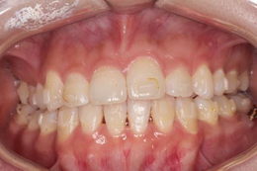 | 3 | Pasien sama, foto keempat dalam rentang 19 bulan. Iregularitas ringan konsisten, tanpa perubahan susunan bermakna. Empat foto pasien ini seluruhnya kunilai 3 — stabilitas ini berguna sebagai uji reliabilitas intra-rater, tapi juga berarti pasien ini berbobot 4x dalam metrik evaluasimu.
41 | 202130202104121.JPG | 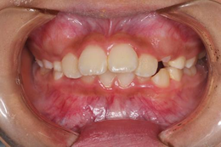 | 8 | Dentisi campuran dengan gangguan berat. Insisivus lateral atas kanan rotasi besar dan terdesak, sisi kiri terdapat celah lebar dengan gigi belum erupsi. Kaninus dalam posisi ektopik. Anterior bawah berjejal padat. Kombinasi displacement besar, celah, dan gangguan erupsi setara rujukan 8.
42 | 202134202104231.JPG | 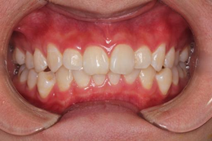 | 5 | Crowding sedang. Insisivus lateral atas kedua sisi lebih palatal dengan overlap terhadap sentral. Kaninus mulai menonjol. Anterior bawah berjejal dengan imbrikasi. Overbite sedang. Gingiva tampak inflamasi ringan di margin anterior.
43 | 202134202112013.JPG | 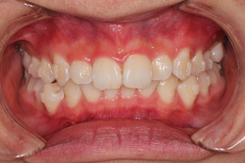 | 5 | Pasien sama 7 bulan kemudian. Crowding sedang bertahan: lateral palatoversi, kaninus labioversi menonjol di kedua sisi. Anterior bawah berjejal. Belum ada tanda perbaikan spontan.
44 | 202134202306051.JPG | 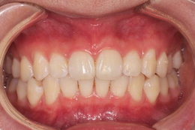 | 2 | Pasien sama sekitar 1,5 tahun kemudian — perubahan dramatis. Lengkung kini rapi dan simetris, insisivus sejajar dengan titik kontak rapat, kaninus masuk lengkung. Anterior bawah teratur. Perubahan dari 5 ke 2 dalam rentang ini hampir pasti hasil perawatan ortodontik, bukan perkembangan alami. PERHATIAN: kalau foto ini pasca-perawatan, keberadaannya di set validasi bisa mencemari evaluasi — model dilatih membedakan maloklusi, bukan hasil terapi.
45 | 202135202104211.JPG | 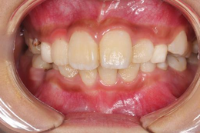 | 6 | Crowding dengan blocking. Insisivus lateral atas kanan terdesak palatal hampir sepenuhnya di belakang sentral. Kaninus labioversi menonjol. Anterior bawah berjejal. Garis tengah bergeser. Ruang lengkung atas jelas tidak mencukupi.
46 | 202135202112305.JPG | 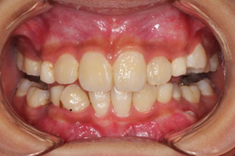 | 6 | Pasien sama 8 bulan kemudian. Crowding bertahan dengan lateral kanan tetap palatoversi dan kaninus menonjol. Garis tengah bergeser jelas. Tampak lesi gelap pada molar kedua sisi. Anterior bawah berjejal padat.
47 | 202146202106031.JPG | 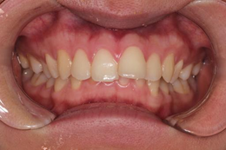 | 4 | Crowding ringan-sedang. Insisivus lateral atas rotasi ringan, kaninus sedikit menonjol. Hubungan insisal mendekati edge-to-edge dengan overbite dangkal. Anterior bawah berjejal ringan. Tidak ada gigi yang keluar lengkung.
48 | 202146202107131.JPG | 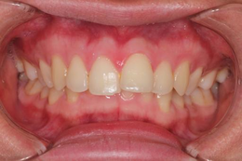 | 4 | Pasien sama sebulan kemudian, kondisi setara. Iregularitas ringan-sedang pada lateral atas, overbite dangkal, anterior bawah berjejal ringan. Insisivus sentral tampak sedikit lebih opak di sepertiga insisal.
49 | 202146202108041.JPG | 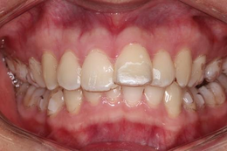 | 4 | Pasien sama, crowding ringan-sedang konsisten. Insisivus sentral atas kiri tampak lebih terang/opak dibanding sekitarnya — kemungkinan restorasi atau perubahan enamel, bukan masalah posisi. Susunan tetap di rentang sedang.
50 | 202146202112141.JPG | 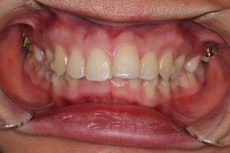 | 4 | Pasien sama, foto keempat dalam 6 bulan. Crowding ringan-sedang stabil: lateral rotasi ringan, anterior bawah berjejal. Tampak restorasi logam pada molar kedua sisi. Empat foto pasien ini konsisten di 4.
51 | 202148202107051.JPG |  | 6 | Dentisi campuran dengan ketidakteraturan nyata. Insisivus sentral atas erupsi dengan celah lebar di kedua sisi, insisivus lateral belum erupsi penuh. Kaninus desidui masih ada dan menonjol. Anterior bawah berjejal. Spacing dan tahap erupsi mendominasi kesan — perlu kehati-hatian menafsirkannya sebagai kebutuhan perawatan.
52 | 202155202103081.JPG |  | 6 | Dentisi campuran. Insisivus sentral atas besar dengan diastema sentral jelas, lateral rotasi dan terdesak. Kaninus desidui menonjol di kedua sisi dengan ruang tidak memadai. Anterior bawah berjejal. Kombinasi diastema dan crowding lateral setara rujukan 6.
53 | 202158202208101.JPG |  | 6 | Dentisi campuran dengan crowding. Insisivus lateral atas kedua sisi rotasi dengan palatoversi jelas, tepi insisal tidak sejajar. Kaninus mendesak dari labial. Anterior bawah berjejal padat dengan imbrikasi. Overbite sedang. Lengkung atas sempit.
54 | 202163202208231.JPG |  | 2 | Susunan teratur dan simetris. Insisivus atas sejajar dengan titik kontak rapat, lengkung berbentuk baik. Anterior bawah rapi dengan iregularitas minimal. Overbite normal. Tidak ada diastema, rotasi, atau crossbite. Salah satu kasus terbaik dalam set.
55 | 202180202108171.JPG |  | 6 | Dentisi campuran dengan open bite anterior — insisivus atas dan bawah tidak berkontak, celah vertikal jelas. Terdapat pula spacing antar insisivus atas dan crowding pada anterior bawah. Kaninus desidui menonjol. Dimensi vertikal yang paling mendominasi kesan estetik di sini.
56 | 202182202108185.JPG |  | 5 | Spacing generalisata pada anterior atas — celah terlihat di beberapa titik kontak termasuk regio sentral. Susunan horizontal sendiri cukup teratur tanpa rotasi berarti. Hubungan insisal mendekati edge-to-edge. Anterior bawah relatif rapi. Setara rujukan 5, di mana celah yang terlihat jadi penentu utama.
57 | 202182202302153.JPG |  | 5 | Pasien sama sekitar 6 bulan kemudian. Pola spacing bertahan dengan celah antar insisivus atas dan bawah. Hubungan insisal tetap dangkal mendekati open bite. Susunan tanpa rotasi berarti. Konsisten dengan foto sebelumnya.
58 | 202188202108261.JPG |  | 8 | Crowding berat. Insisivus lateral atas kedua sisi terdesak hampir sepenuhnya ke palatal, tersembunyi di belakang sentral dan kaninus. Kaninus labioversi jauh di luar lengkung. Anterior bawah berjejal padat dengan imbrikasi berat. Defisiensi ruang lengkung parah di kedua rahang — setara rujukan 8.
59 | 202192202206301.JPG |  | 6 | Dentisi campuran dengan crowding. Insisivus sentral atas dominan dengan bercak putih opak di labial, lateral rotasi dan terdesak. Kaninus desidui menonjol. Tampak karies dengan perubahan warna gelap pada gigi posterior kanan. Anterior bawah berjejal.
60 | 202223202204121.JPG |  | 6 | Crowding sedang-berat pada dentisi campuran. Insisivus lateral atas kedua sisi palatoversi dengan overlap besar terhadap sentral. Kaninus labioversi menonjol. Anterior bawah berjejal. Overbite sedang. Ruang lengkung atas tidak mencukupi.
61 | 202256202207261.JPG |  | 7 | Dentisi campuran dengan gangguan berat. Insisivus sentral atas besar dengan diastema sentral, lateral terdesak jauh ke palatal dan nyaris tidak terlihat. Kaninus desidui menonjol dengan ruang tidak memadai. Anterior bawah berjejal padat dan tidak beraturan. Kombinasi diastema besar dengan lateral yang terblokir mendekati rujukan 7-8.
62 | 202261202208041.JPG |  | 5 | Crowding sedang. Insisivus lateral atas rotasi dengan palatoversi ringan di kedua sisi, kaninus mulai menonjol. Anterior bawah berjejal dengan imbrikasi. Overbite sedang menuju dalam. Seluruh gigi masih dalam lengkung.
63 | 202270202208181.JPG |  | 6 | Crowding dengan displacement. Insisivus lateral atas kanan terdesak palatal dengan overlap besar, kaninus kanan labioversi menonjol jelas. Sisi kiri lebih teratur — asimetri nyata. Anterior bawah berjejal. Garis tengah bergeser.
64 | 202280202208315.JPG |  | 4 | Crowding ringan-sedang. Insisivus lateral atas rotasi ringan dengan overlap minor. Anterior bawah berjejal ringan dengan imbrikasi kecil. Overbite sedang. Lengkung secara keseluruhan masih teratur tanpa gigi yang keluar jalur.
65 | 202284202210061.JPG |  | 7 | Dentisi campuran dengan crowding berat. Insisivus sentral atas kanan rotasi besar dan menonjol, lateral kedua sisi terdesak. Kaninus desidui masih ada dengan ruang jelas tidak memadai untuk suksesor. Anterior bawah berjejal. Ketidakteraturan menyeluruh mendekati rujukan 7.
66 | 202284202307111.JPG |  | 7 | Pasien sama 9 bulan kemudian. Retraksi kurang optimal sehingga anterior bawah hampir tidak terlihat. Insisivus atas tetap tidak beraturan dengan sentral rotasi dan lateral terdesak. Garis tengah bergeser. Penilaian foto ini kurang andal dibanding sebelumnya karena keterbatasan visibilitas — kandidat untuk dikeluarkan berdasarkan kriteria inklusi.
67 | 202290202210281.JPG |  | 7 | Dentisi campuran dengan crowding berat. Insisivus lateral atas kedua sisi terdesak jauh ke palatal, nyaris tersembunyi di belakang sentral. Sentral atas besar dan dominan dengan bercak putih opak. Kaninus desidui menonjol. Anterior bawah berjejal padat.
68 | 202290202303081.JPG |  | 8 | Pasien sama 4 bulan kemudian, kondisi memburuk. Kaninus atas kiri kini erupsi ektopik tinggi di labial, jauh di luar lengkung. Insisivus lateral tetap terdesak palatal. Spacing tidak beraturan di anterior atas. Anterior bawah berjejal. Erupsi ektopik kaninus menaikkan keparahan secara nyata.
69 | 202294202211141.JPG |  | 7 | Dentisi campuran dengan ketidakteraturan berat. Insisivus sentral atas rotasi dan tidak sejajar dengan celah di antaranya. Satu insisivus bawah menonjol jauh ke labial di luar lengkung. Spacing tidak beraturan di beberapa titik. Anterior bawah berjejal. Kombinasi displacement dan celah setara rujukan 7.
70 | 202294202308041.JPG |  | 7 | Pasien sama 9 bulan kemudian. Insisivus sentral atas tetap tidak beraturan dengan celah dan perubahan warna kekuningan. Spacing pada anterior atas bertahan. Anterior bawah berjejal dengan imbrikasi. Hubungan insisal dangkal. Tidak ada perbaikan spontan bermakna.
71 | 202328202302161.JPG |  | 6 | Dentisi campuran dengan crowding. Insisivus sentral atas dominan dan sedikit protrusif, lateral terdesak palatal di kedua sisi. Overbite dalam sehingga anterior bawah sebagian tertutup. Kaninus desidui menonjol. Retraksi kurang optimal membatasi penilaian segmen bukal.
72 | 202353202307181.JPG |  | 5 | Dentisi campuran. Insisivus sentral atas dengan celah ringan di antaranya, lateral sedikit rotasi dan lebih kecil. Kaninus desidui menonjol di kedua sisi. Anterior bawah relatif teratur dengan imbrikasi ringan. Overbite sedang. Iregularitas sedang yang sebagian merupakan fase transisi.
73 | 202354202307131.JPG |  | 6 | Dentisi campuran dengan ketidakteraturan jelas. Insisivus sentral atas besar dengan celah di kedua sisi, lateral belum erupsi penuh dan terdesak. Kaninus desidui menonjol dengan ruang tidak memadai. Anterior bawah berjejal. Spacing dan gangguan erupsi mendominasi.
74 | 202402202402061.JPG |  | 6 | Crowding sedang-berat. Insisivus lateral atas kedua sisi palatoversi dengan overlap besar terhadap sentral. Kaninus labioversi menonjol jelas di kedua sisi. Anterior bawah berjejal padat. Overbite sedang. Ruang lengkung atas tidak mencukupi.
75 | 202402202403101.JPG |  | 5 | Pasien sama sebulan kemudian, retraksi lebih baik. Crowding tampak sedang: lateral rotasi dengan palatoversi ringan, kaninus menonjol tapi kurang ekstrem dibanding foto sebelumnya. Anterior bawah berjejal. Selisih 1 tingkat antara dua foto berjarak sebulan ini kembali menunjukkan sensitivitas terhadap kualitas retraksi.

